EXCEL EASY
CONHEÇA TAMBÉM AS SEGUINTES PLANILHAS
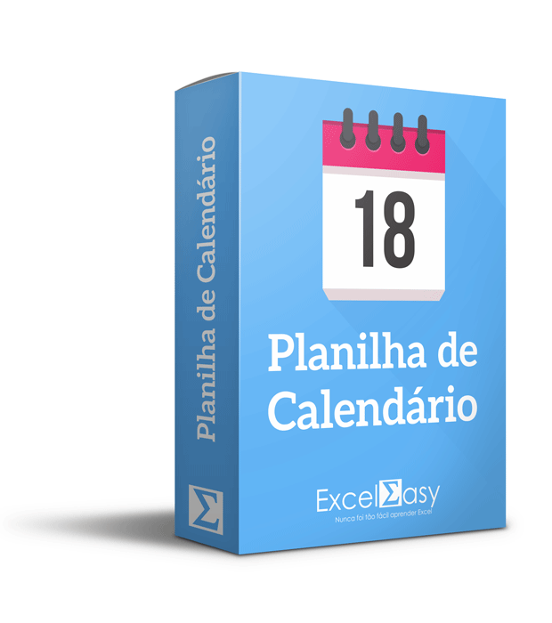
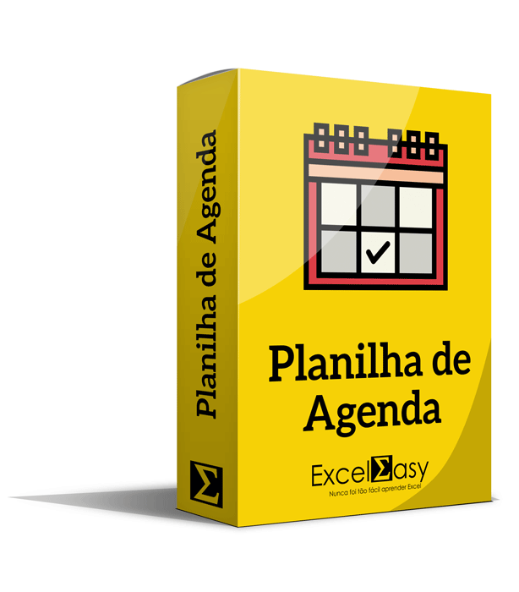
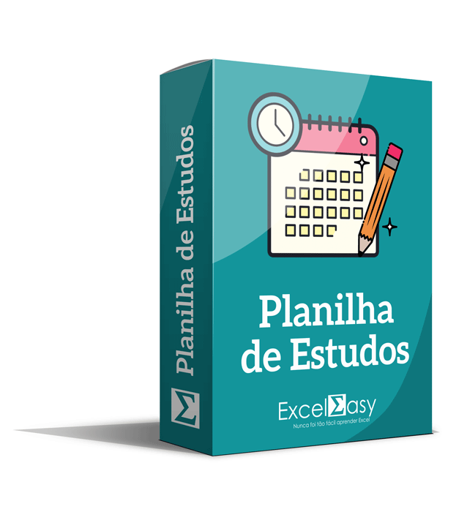

VER DETALHES
VER DETALHES
VER DETALHES

Desenvolvido por: exceleasy.com.br

